Sheet1
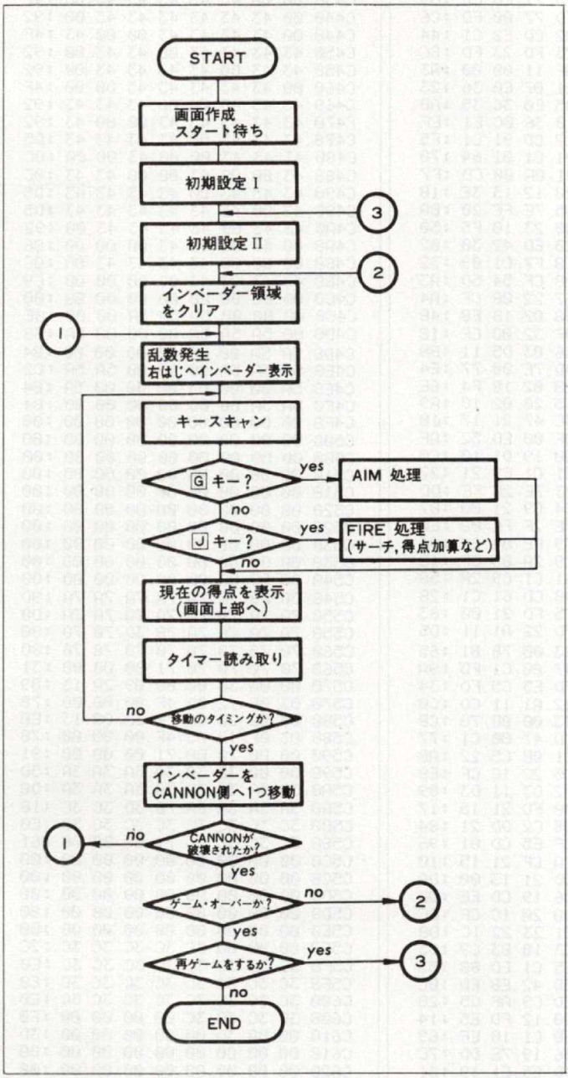
MAIN | SUB |  |  | WORK
 | 0CEEh | CHR40モードへ
 | RMBD00 | 一番最初にVRAM-ON/CHR-ON
 | RM0012 | 1文字PRINT→08C6
 | RMBD20 | キーイン_SUB
BE00
① | RMC27C | 画面半分ずつのスクロール
② | RMC3F0 | タイトル音楽
RMBE0E
51, | RM001B | GETキー→0832
㉖ | RM003B | IMEリード→0EA9に変更
⑪ | RM0DA6 | VBLANK待ち→BD00に変更
 | RMC0D2 | PUSH [S] KEY &キースキャン
② | RMC124 | INVADERエリアのクリア
⑩ | RMC144 | 内部タイマーを0.1秒単位に変更 | 動作怪しい
③ | RMC1A3 | 乱数発生
④⑥⑧⑬㉑㉓㉗㊲㊵ | RMC1E2
⑤⑦⑨⑭㉒㉔㉘㊳㊶ | RMC1C1 | 数字、UFOを画面に描く
⑫ | RMC1FF | キースキャン→BD30に変更
⑮⑯⑰⑱㉕ | RMC225 | スコア、ハイスコアのプリント
㉟㊽52, | RMC22F | スコア、ハイスコアのプリント
⑳ | RMC239 | UFO,数字の効果音
⑲ | RMC25B | UFO,数字の効果音
㉞51, | RMC27C | 画面半分ずつのスクロール
 | RMC2D8 | 画面半分右スクロール
 | RMC2EE | スクロールしながらクリア | OK
 | RMC317 | 16回
56, | RMC321
㉜㊸㊻㊿55， | RMC329 | 各メッセージのスクロール
①㉛㊷㊺㊾53， | RMC35F | 電卓画面内のスクロールクリア | OK
㉙㉚㊴ | RMC37F | 各面終了時の面数、得点を表示
㊱ | RMC3BC | MUSIC1
㊼ | RMC3D6 | MUSIC2
54, | RMC3E3 | MUSIC3
㉝ | RMC3FD | MUSIC5
㊹ | RMC40A | MUSIC6

C0BB
 | C161 | ゼロサプレス付10進出力
 |  |  |  | CF1A | 画面右スクロール用
 |  |  |  | CF1C | 画面左スクロール用

